Sumário_Summary
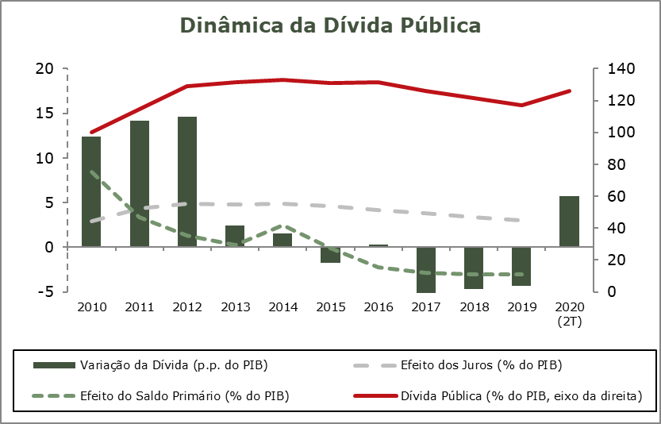
Sumário / Summary
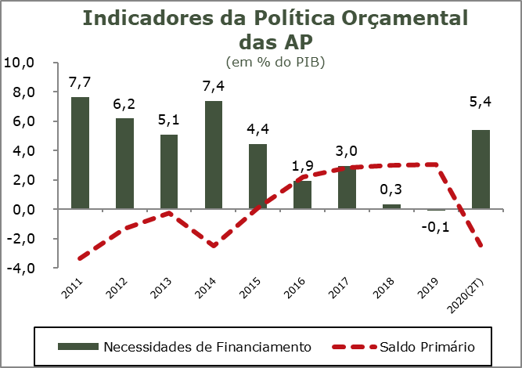
FINANÇAS PÚBLICAS
2.º Trimestre 2020

Os valores observados no final do segundo trimestre de 2020 refletem o efeito do aumento da despesa e da diminuição da receita causadas pelo impacto da pandemia de COVID-19 na atividade económica e das medidas adotadas para mitigar esse mesmo impacto.

Nos primeiros seis meses de 2020, o sector institucional das Administrações Públicas (SEC2010) registou um saldo global negativo (B.9) de 5.240 milhões de euros, representando -5,4% do PIB (-1,2% no período homólogo). No mesmo período, foi registado um saldo primário negativo de 2.341 milhões de euros, representando -2,4% do PIB, ao contrário do excedente verificado no período homólogo (1,9% do PIB).

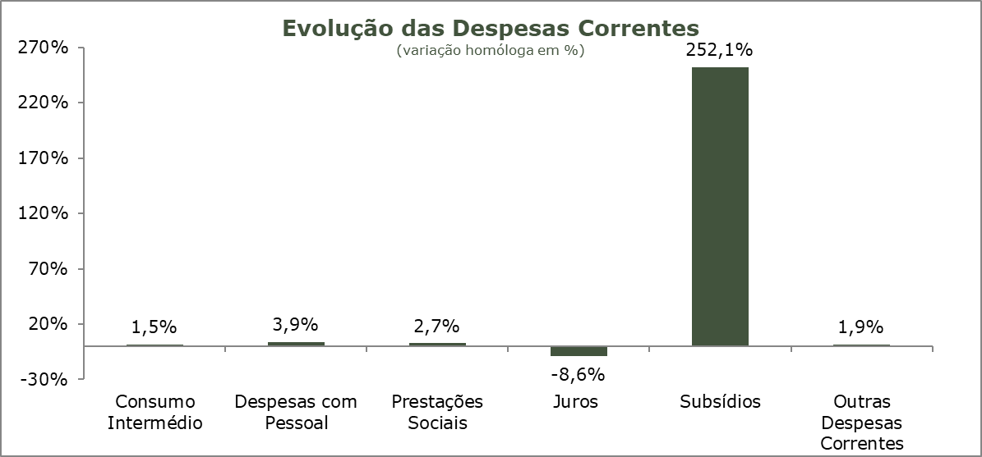
No período em análise foi alcançada uma poupança bruta negativa de 2.201 milhões de euros (-2,3% do PIB), em contraste com a trajetória crescente que se tem verificado.

A receita do sector das Administrações Públicas registou uma contração de 4,8, assente essencialmente na redução da receita com origem nos impostos sobre a produção e a importação (-9,9%), nas contribuições sociais (-1,9%) e nas outras receitas correntes (-11,8%), explicadas pelo impacto negativo da pandemia de COVID-19 sobre a economia, tendo os impostos sobre o rendimento e património aumentado 6,3%. No primeiro semestre de 2020, a receita total tinha um peso correspondente a 40,3% do PIB (39,8% no período homólogo).

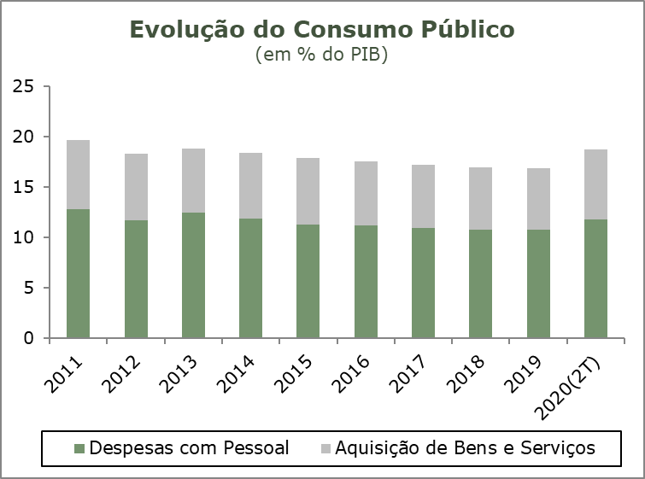
A despesa registou um crescimento de 4,9%, influenciada pelos acréscimos no consumo intermédio (1,5%), nas prestações sociais (2,7%), nas despesas com pessoal (3,9%) e nos subsídios pagos (470,2%), traduzindo as medidas excecionais de apoio à atividade económica tomadas no contexto da pandemia COVID-19, destacando-se também o crescimento de 16,1% da formação bruta de capital fixo (FBCF) resultante do investimento em equipamento hospitalar e material militar. Em sentido contrário salienta-se o decréscimo nos encargos com juros (8,6%). No primeiro semestre de 2020 a despesa total das Administrações Públicas representava 45,7% do PIB, mais 4,7 p.p. do que o registado no período homólogo.

Nos primeiros seis meses de 2020 o consumo público registou um crescimento homólogo de 5,9%, um valor inferior ao registado no primeiro trimestre de 2020, mas ainda acima dos valores anuais dos anos anteriores. Para esta evolução contribuiu o crescimento de 3,9% das despesas com o pessoal e o crescimento de 9,6% das despesas com a aquisição de bens e serviços. No primeiro semestre de 2020 o consumo público teve um peso de 18,76% do PIB, superior ao registado no semestre homólogo (16,6%) e ao registado no ano de 2019 (16,9%).

No final do segundo trimestre de 2020, o stock de dívida pública bruta das Administrações Públicas representava 125,9% do PIB, mais 5,9 p.p. relativamente ao valor registado no período homólogo e mais 8,7 p.p. que o valor registado no final de 2019.

Quadro_Table 7
QUADRO 7 |  |  |  |  |  |  |  |  |  |  |  |  | TABLE 7 | Índice/Index
Dinâmica da Dívida das Administrações Públicas - Em percentagem do PIB |  |  |  |  |  |  |  |  |  |  |  |  | Public debt dynamics - in percentage of GDP

 | 2010 | 2011 | 2012 | 2013 | 2014 | 2015 | 2016 | 2017 | 2018 | 2019 | II T 2019 | II T 2020
 |  |  |  |  |  |  |  |  |  |  | II Q 2019 | II Q 2020
1. Stock da dívida bruta (final do período) | 100.2 | 114.4 | 129.0 | 131.4 | 132.9 | 131.2 | 131.5 | 126.1 | 121.5 | 117.2 | 120.0 | 125.9 | 1. Stock of gross debt (end of the year figure)
2. Variação da dívida (p.p. do PIB) | 12.4 | 14.2 | 14.6 | 2.4 | 1.5 | -1.8 | 0.3 | -5.4 | -4.7 | -4.3 | -5.0 | 5.9 | 2. Change in debt (GDP p.p.)
3. Efeito dinâmico | 0.9 | 6.3 | 10.2 | 3.2 | 2.9 | -0.3 | -0.6 | -2.6 | -2.3 | -1.7 | : | : | 3. Snow-ball efect
Efeito juros | 2.9 | 4.3 | 4.9 | 4.8 | 4.9 | 4.6 | 4.1 | 3.8 | 3.4 | 3.0 | : | : | Interest effect
Efeito do crescimento nominal do PIB | -2.1 | 2.0 | 5.3 | -1.7 | -1.9 | -4.9 | -4.8 | -6.3 | -5.7 | -4.6 | : | : | Nominal growth of GDP effect
4. Efeito do Saldo Primário | 8.5 | 3.3 | 1.3 | 0.3 | 2.5 | -0.1 | -2.2 | -2.8 | -3.0 | -3.1 | : | : | 4. Primary balance effect
5. Outros | 3.1 | 4.5 | 3.1 | -1.0 | -3.9 | -1.3 | 3.2 | 0.0 | 0.7 | 0.4 | : | : | 5. Other
Quota de Mercado
 | Quota de Mercado | Exportações de Bens | Procura Externa
Fonte: BP e MF. |  |  |  |  |  |  |  |  |  |  |  |  | Source: BoP and MF.

